1 ACCREDITATIONS
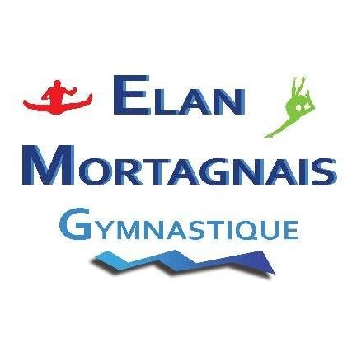
FINALE REGROUPEMENT
BRETAGNE, CENTRE VAL DE LOIRE,
PAYS DE LA LOIRE
EQUIPES FEDERALES "A"

Annexe 2
15 et 16 Avril 2023
MORTAGNE SUR SEVRE

Annexe 1

Club : |  | Correspondant :
Code FFG : |  | Adresse :
Région :
Téléphone : |  | Code Postal :
Mail : |  | Ville :

GYMNASTES
Catégorie de l'Equipe |  |  | Nombre de gymnastes par équipe

JUGES
N° Licence | NOM - Prénom

ENTRAINEURS
N° Licence | NOM - Prénom

CHEF DE DELEGATION
N° Licence | NOM - Prénom

Nombre d'accréditation par club : | - 1 chef de délégation |  | TOTAL Badges :
 | - 2 entraineurs maximum par equipe |  | Caution :
 | - juge(s) selon organigramme |  | Caution de 1.00 € par badge.

 | Fiche à retourner avant le 1er Avril 2023 à :
 | ELAN MORTAGNAIS
 | Mme GARREAU Claudine
 | 12, rue de la Pagerie
 | 85290 - MORTAGNE SUR SEVRE

2 BILLETERIE
FINALE REGROUPEMENT
BRETAGNE, CENTRE VAL DE LOIRE,
PAYS DE LA LOIRE
EQUIPES FEDERALES "A"

15 et 16 Avril 2023
MORTAGNE SUR SEVRE
BILLETTERIE

Annexe 2

CLUB :
Code FFG :
Région :
Correspondant :
Adresse :
Code Postal :
Ville :
Téléphone :
Mail

SAMEDI 15 AVRIL 2023
 |  | Nbre | Prix unitaire | TOTAL
ENTREE NON LICENCIES |  |  | 7 €
ENTREE LICENCIES |  |  | 5 €

DIMANCHE 16 AVRIL 2023
 |  | Nbre | Prix unitaire | TOTAL
ENTREE NON LICENCIES |  |  | 7 €
ENTREE LICENCIES |  |  | 5 €

FORFAIT WEEK-END
 |  | Nbre | Prix unitaire | TOTAL
ENTREE NON LICENCIES |  |  | 12 €
ENTREE LICENCIES |  |  | 9 €

ENTREE GRATUITE pour les moins de 10 ans |  |  | TOTAL : __________€

Chèque à l'ordre de : ELAN MORTAGNAIS
Présentation obligatoire de la licence ou attestation licence à l'entrée pour les licenciés et pouvoir justifier
d'une pièce d'identité.
Les bracelets d'entrée seront remis à la "Caisse Centrale" à votre arrivée.
Le règlement doit être effectué à la réservation.
Toute commande sans règlement ne sera pas prise en compte.

 | Fiche à retourner avant le 1er avril 2023 à :
 | ELAN MORTAGNAIS
 | Mme GARREAU Claudine
 | 12, rue de la Pagerie
 | 85290 - MORTAGNE SUR SEVRE

3 BUVETTE
FINALE REGROUPEMENT
BRETAGNE, CENTRE VAL DE LOIRE,
PAYS DE LA LOIRE
EQUIPES FEDERALES "A"

15 et 16 Avril 2023
MORTAGNE SUR SEVRE
FICHE "BUVETTE / RESTAURATION"

Annexe 3

VEUILLEZ REMPLIR CETTE FICHE UNIQUEMENT SI VOTRE CLUB SOUHAITE OUVRIR UN COMPTE.

Je soussigné
Président du club
autorise M. Mme |  |  | à ouvrir un compte.

Chèque de caution de 100.00 € exigé
Je m'engage à régler avant de partir la "facture buvette" ou exceptionnelement à la régler
sous 8 jours sans contestation de ma part pour le montant des consommations prises.

 |  | ADRESSE DE FACTURATION

CLUB
Correspondant
Adresse
Code Postal
Ville
Téléphone
Mail

 | Date
 | Signature

PARTIE RESERVEE AU CLUB ORGANISATEUR

 |  | TOTAL CONSOMMATIONS | __________€
Règlement :
Chèque n° |  | Banque : _______________________________________________

Possibilité de régler par Carte bancaire sur place

 |  | Fiche à retourner avant le 1er avril 2023 à :
 |  | ELAN MORTAGNAIS
 |  | Mme GARREAU Claudine
 |  | 12, rue de la Pagerie
 |  | 85290 - MORTAGNE SUR SEVRE

